상품제안서
드망즈 UVDTF필름인쇄 글라스 오로라 리브 | 상품코드: S45730

 |  |  |  |  |  |  | 02-713-8555 | www.synergygift.co.kr
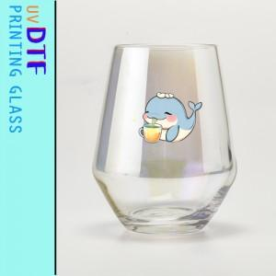

【상세/제작정보】 | <p><span style="font-size: 14pt;">※ 200개 미만 포장지포장 진행시 95,000원(VAT별도) 발생 됩니다.</span></p>

【인쇄/포장옵션】 | 풀칼라 / 포장지포장

【공급단가】 | 수량 | 100~ | 300~ | 500~ | 1,000~ | 3,000~
*VAT별도 | 단가 | 6,500원 | 6,200원 | 6,050원 | 5,950원 | 5,850원

【상품 URL】 | https://www.synergygift.co.kr:443/src/goods_detail.php?gdno=45730

